必要書類一覧
...
 |  | 日帰り | 宿泊 | 日帰り | 宿泊 | 日帰り | 宿泊
学会、研究会、シンポジウム等 |  | ①参加証（原本） ※プラスチック製等で原本の添付が難しい場合は写しでも可 |  |  | ①参加・面会証明書 ②学会等の看板をバックにした本人写真と併せて 次のうちのいずれかひとつ ・学会開催状況のわかる会場内の写真 ・当日配付資料（場内撮影禁止の場合等） ③参加者名簿（会議等の名称が確認できるもの）
打合せ、実験、ヒアリング等 |  | ①参加・面会証明書 ②面会者の名刺 |  |  | ①面会者等からのメール （参加・面会証明書の項目が網羅されており、用務を行ったことが確認できる内容のもの） ②面会者との写真
調査視察、情報収集、フィールドワーク等 |  | ①用務地を特定する標識等をバックにした本人写真 ②参加・面会証明書 ③面会者の名刺 ④現地で支払った旅行者を宛名とした領収書 （入館料・複写料等、写しでも可） |  |  | ①面会者等からのメール （参加・面会証明書の項目が網羅されており、用務を行ったことが確認できる内容のもの） ②訪問施設の入館料のチケットやパンフレット
必要書類がない場合、事情を確認するため、経理事務管理者（主管課長）によるヒアリングを受けてください。
 |  | △※3 | ○ | △※3 | ○ | △※3 | ○
 |  | △※3 | ○ | △※3 | ○ | △※3 | ○
鉄道賃 | 運賃、急行料金（新幹線等） | （国内）経路線検索ソフトの検索結果（経路・定期区間を除いた運賃がわかるもの（事務室が作成）） ※旅費システムで入力した場合は不要 （外国）運賃の等級及び金額が分かる領収書等※4
 | 寝台料金、座席指定料金、付随費用 | 金額が分かる領収書等
船賃 | 運賃、寝台料金、座席指定料金、付随費用 | 運航会社又は旅行代理店発行の領収書（乗船日・船名・等級・料金が確認できるもの、金額記載の明細書や申込書と併せて添付でも可）
航空賃※5 | 運賃、座席指定料 | 【概算払時】 運行会社又は旅行代理店発行の見積書等または、インターネット購入画面コピー（旅行者氏名・旅程・旅行日・便名・等級・料金・内訳（外国旅行の場合のみ）が全て明記されているもの）
エコノミークラス以外の利用は、原則認められていません。
必要がある場合は、事前に各会計担当にご相談ください。
 |  | 【精算時】（①と②を添付） ①運航会社又は旅行代理店発行の領収書（搭乗日・等級・購入金額が確認できるもの、金額記載の明細書や申込書と併せて添付でも可） ②半券又は搭乗証明書
 | ビジネスクラス利用 | フライト時間が8時間超で ○健康上の理由による場合は、診断書等 ○職務遂行上の理由による場合、到着後直ちに用務を行なう必要があることを証明する書類
 | 付随費用 | 金額が分かる領収書等
その他の交通費 | バス運賃 | （国内）経路線検索ソフトの検索結果（経路・定期区間を除いた運賃がわかるもの（事務室が作成）） ※旅費システムで入力した場合は不要 （外国）運賃の等級及び金額が分かる領収書等※4
 | タクシー料金 | 金額が分かる領収書等
 | レンタカー料金 | 金額が分かる領収書等と利用明細（利用者名、借用期間・場所、料金明細がわかるもの）
 | 付随費用 | 金額が分かる領収書等
宿泊費 |  | 【概算払時】 料金と朝・夕食代が含まれているか分かる書類（食事代の金額が明らかな場合、その金額を減額調整する。）
 |  | 【精算時】 宿泊先の領収書等
包括宿泊費 |  | 【概算払時】 パック商品の詳細及びがわかる資料（パンフレットや冊子の抜粋・インターネット画面コピー）、料金と朝・夕食代が含まれているか分かる書類（食事代の金額が明らかな場合、その金額を減額調整する。）
 |  | 【精算時】 宿泊先の領収書等
渡航雑費 |  | 予防注射料等の領収書
クレジットカード（法人カード）利用明細書※6 |  | 外国旅行等において、クレジットカード利用により外貨で支出し、日本円に換算される場合
必要書類がない場合、事情を確認するため、経理事務管理者（主管課長）によるヒアリングを受けてください。
...

【入力例】
 | 該当の場合記入
入 力 例
...
出張申請入力シートに入力した情報が
他シートに反映されます。
■出張申請に必要なもの
特任、雇用PD：旅行命令簿（庶務様式）
学外研究者：旅行届
旅行届（６緊急連絡先）には、直接
入力をお願いします。
研究協力者：出張依頼・理由書、承諾書
 |  |  |  |  | 2025年度
...
債主番号 (本学学生：学修番号） |  | 0123456789
職位 | 氏名
教授 | 東京 太郎
...
 | プロジェクトコード・課題番号（科研費／外部資金の場合）
 | 24K****** |  |  |  |  |  | ← 課題番号(ﾌﾟﾛｼﾞｪｸﾄｺｰﾄﾞ)を入力してください。
...
 |  |  | 日 | （機（船）中泊 |  | 泊）
 |  |  |  |  |  | 駅
■1回の旅行で複数の用務がある場合
用務ごとに①、②、③に各情報(日程、目的・用務地等)を入力してください。
4件以上ある場合は、旅行日程表に詳細を入力してください。
■フィールドワークなど複数の用務地がある場合は、日程表に入力してください。
...
 |  |  |  |  |  |  |  | 23,333円
 |  |  |  |  |  |  |  | 5400 | 3600 | 1800
...
 |  |  |  |  |  |  | ←上限金額を超えています | 45,000円
 |  |  |  |  |  |  |  | 5400 | 3600 | 1800
...

出張申請入力シート
...
出張申請入力シートに入力した情報が
他シートに反映されます。
■出張申請に必要なもの
特任、雇用PD：旅行命令簿（庶務様式）
学外研究者：旅行届
研究協力者：出張依頼・理由書、承諾書
...
■複数の用務がある場合
用務ごとに①、②、③に各情報(日程、目的・用務地等)を入力してください。
4件以上ある場合は、旅行日程表に詳細を入力してください。
■フィールドワークなど複数の用務地がある場合は、日程表に入力してください。
...
日 | （機（船）中泊 | 泊）
 |  | 駅
...
 |  |  | 円
...
 |  |  | 円
...

出張報告書
...
2頁目の旅費精算書にも、
必要に応じて入力してください。
...

旅行届(研究者用)
 | 0
...
東京
所 属 | 0
職 | 0 |  | ↓ 電子申請用
氏 名 | 0 | ㊞
...
出張申請入力シートに入力した情報が反映されます。
...

出張依頼・理由書(研究協力者用)
0
...
 |  | ↓ 電子申請用
東京
 | （印）
...

出張承諾書(研究協力者用)
0
...
 |  | ↓ 電子申請用
東京
 | （印）
...

旅行日程表(外国)
...
できるだけ詳細を記入してください。
用務先が複数ある場合はそれぞれ入力のこと。
（記入例を参照）
...
 | 日数 | 旅行先 | 旅行用務 | 備考
日
...
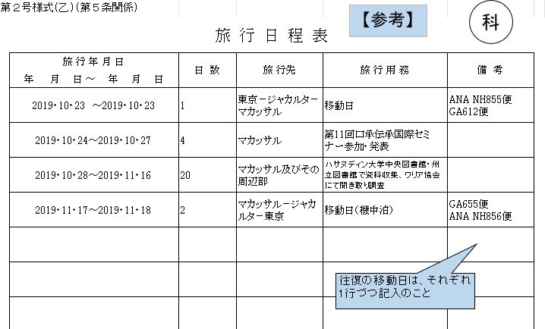
...
 |  |  | 執行予算（予算名）
...

